圖表索引
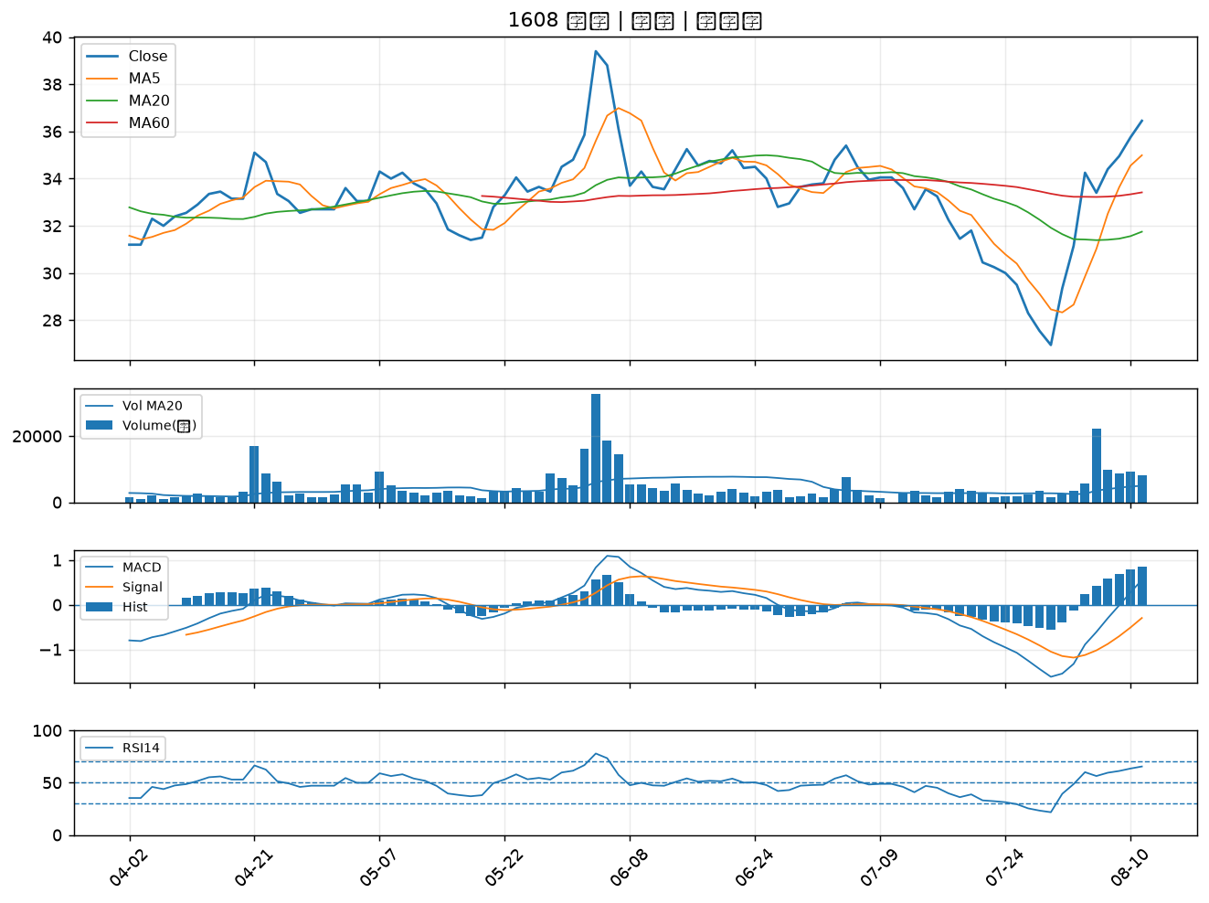
股票代號 | 股票名稱 | 市場 | 買進觀察分級 | 主力突破分數 | 圖表路徑
6446 | 藥華藥 | 上市 | A級 | 5 | output/charts/20260811/6446_藥華藥.png
1904 | 正隆 | 上市 | A級 | 4 | output/charts/20260811/1904_正隆.png
4763 | 材料*-KY | 上市 | A級 | 3 | output/charts/20260811/4763_材料*-KY.png
2061 | 風青 | 上櫃 | A級 | 3 | output/charts/20260811/2061_風青.png
9914 | 美利達 | 上市 | B級 | 7 | output/charts/20260811/9914_美利達.png
3443 | 創意 | 上市 | B級 | 5 | output/charts/20260811/3443_創意.png
8436 | 大江 | 上櫃 | B級 | 5 | output/charts/20260811/8436_大江.png
8112 | 至上 | 上市 | B級 | 4 | output/charts/20260811/8112_至上.png
3652 | 精聯 | 上市 | B級 | 4 | output/charts/20260811/3652_精聯.png
2392 | 正崴 | 上市 | B級 | 4 | output/charts/20260811/2392_正崴.png
2030 | 彰源 | 上市 | B級 | 4 | output/charts/20260811/2030_彰源.png
6152 | 百一 | 上市 | B級 | 4 | output/charts/20260811/6152_百一.png
2025 | 千興 | 上市 | B級 | 4 | output/charts/20260811/2025_千興.png
1717 | 長興 | 上市 | B級 | 3 | output/charts/20260811/1717_長興.png
2383 | 台光電 | 上市 | B級 | 3 | output/charts/20260811/2383_台光電.png
6108 | 競國 | 上市 | B級 | 3 | output/charts/20260811/6108_競國.png
2002 | 中鋼 | 上市 | B級 | 3 | output/charts/20260811/2002_中鋼.png
4979 | 華星光 | 上櫃 | B級 | 3 | output/charts/20260811/4979_華星光.png
4991 | 環宇-KY | 上櫃 | B級 | 3 | output/charts/20260811/4991_環宇-KY.png
9934 | 成霖 | 上市 | B級 | 3 | output/charts/20260811/9934_成霖.png
1605 | 華新 | 上市 | B級 | 2 | output/charts/20260811/1605_華新.png
2464 | 盟立 | 上市 | B級 | 2 | output/charts/20260811/2464_盟立.png
2603 | 長榮 | 上市 | B級 | 2 | output/charts/20260811/2603_長榮.png
4938 | 和碩 | 上市 | B級 | 2 | output/charts/20260811/4938_和碩.png
6533 | 晶心科 | 上市 | B級 | 2 | output/charts/20260811/6533_晶心科.png
3490 | 單井 | 上櫃 | B級 | 2 | output/charts/20260811/3490_單井.png
1319 | 東陽 | 上市 | B級 | 2 | output/charts/20260811/1319_東陽.png
3234 | 光環 | 上櫃 | B級 | 2 | output/charts/20260811/3234_光環.png
2915 | 潤泰全 | 上市 | B級 | 2 | output/charts/20260811/2915_潤泰全.png
1608 | 華榮 | 上市 | B級 | 2 | output/charts/20260811/1608_華榮.png

6446 藥華藥｜A級
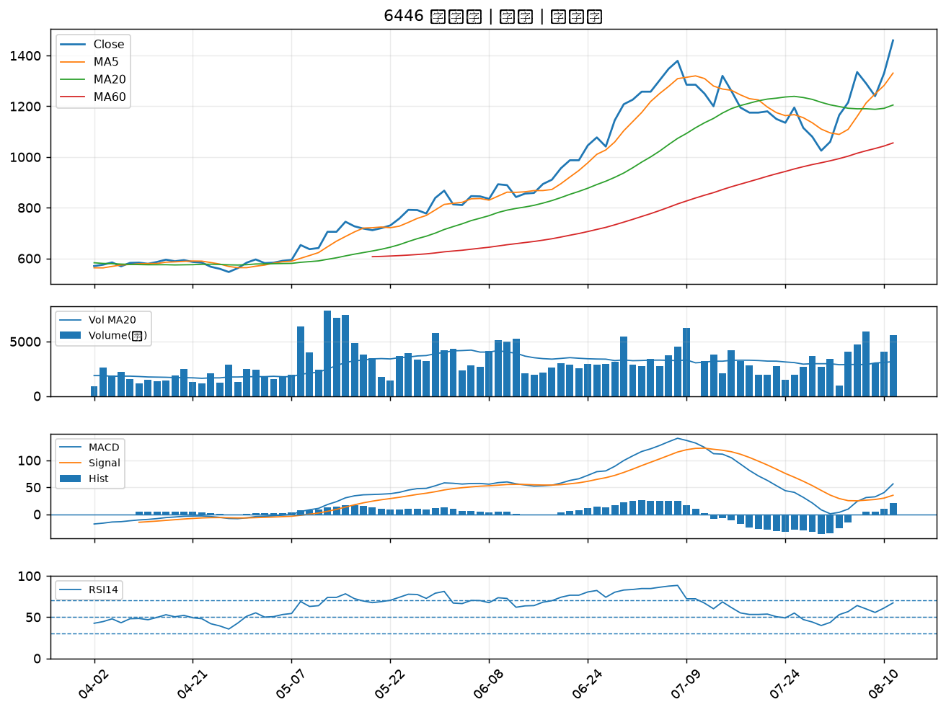

1904 正隆｜A級
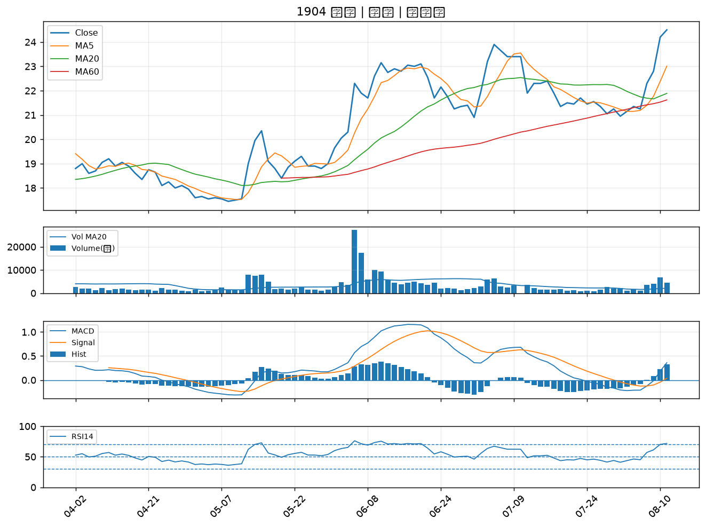

4763 材料*-KY｜A級
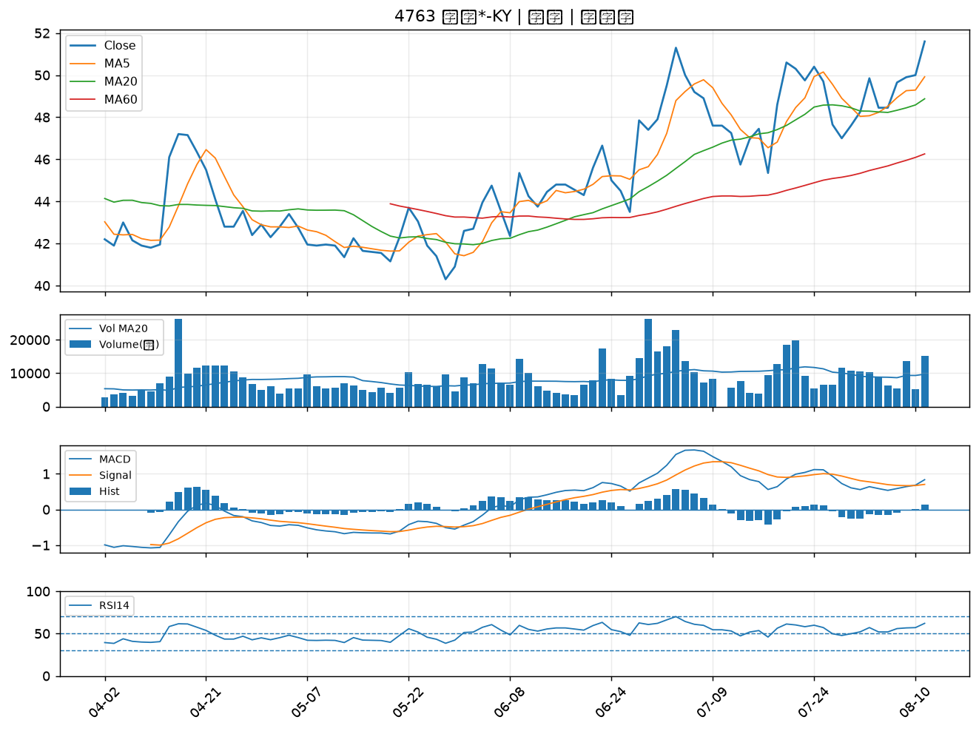

2061 風青｜A級
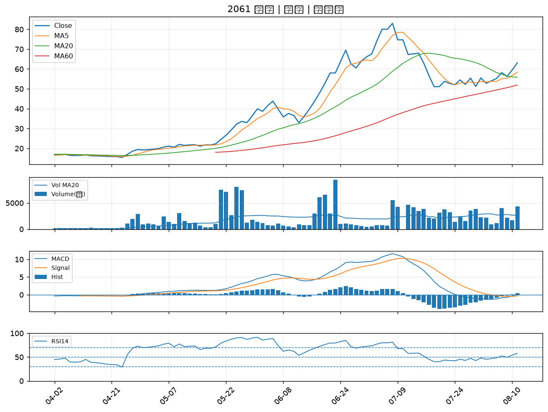

9914 美利達｜B級
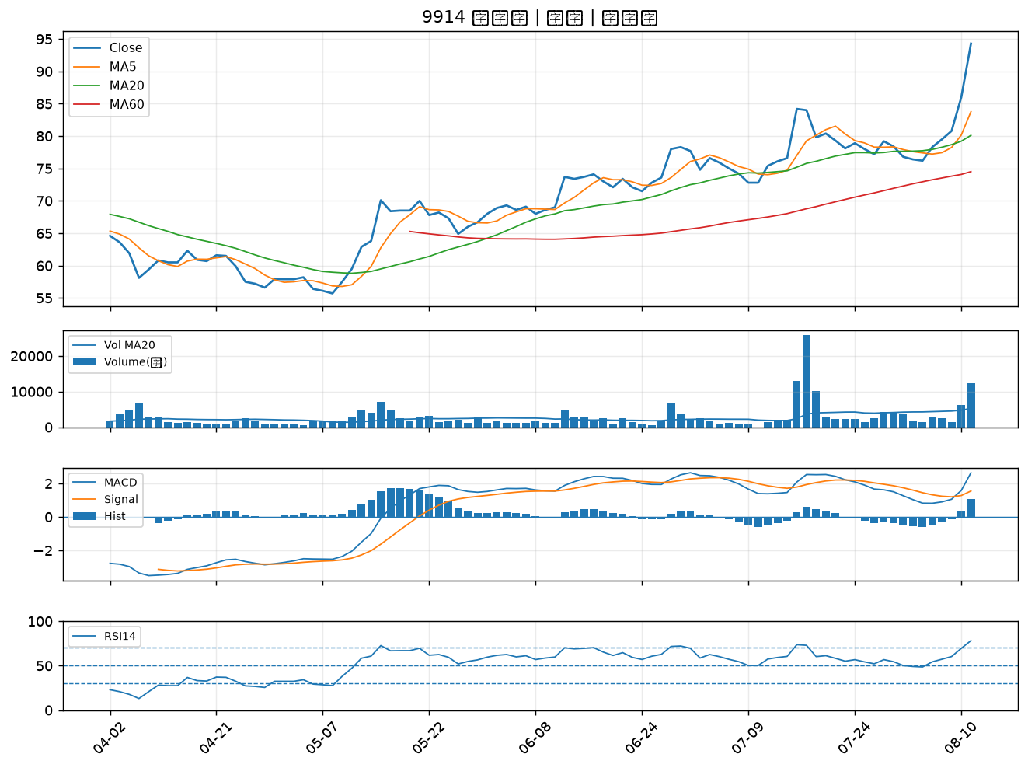

3443 創意｜B級
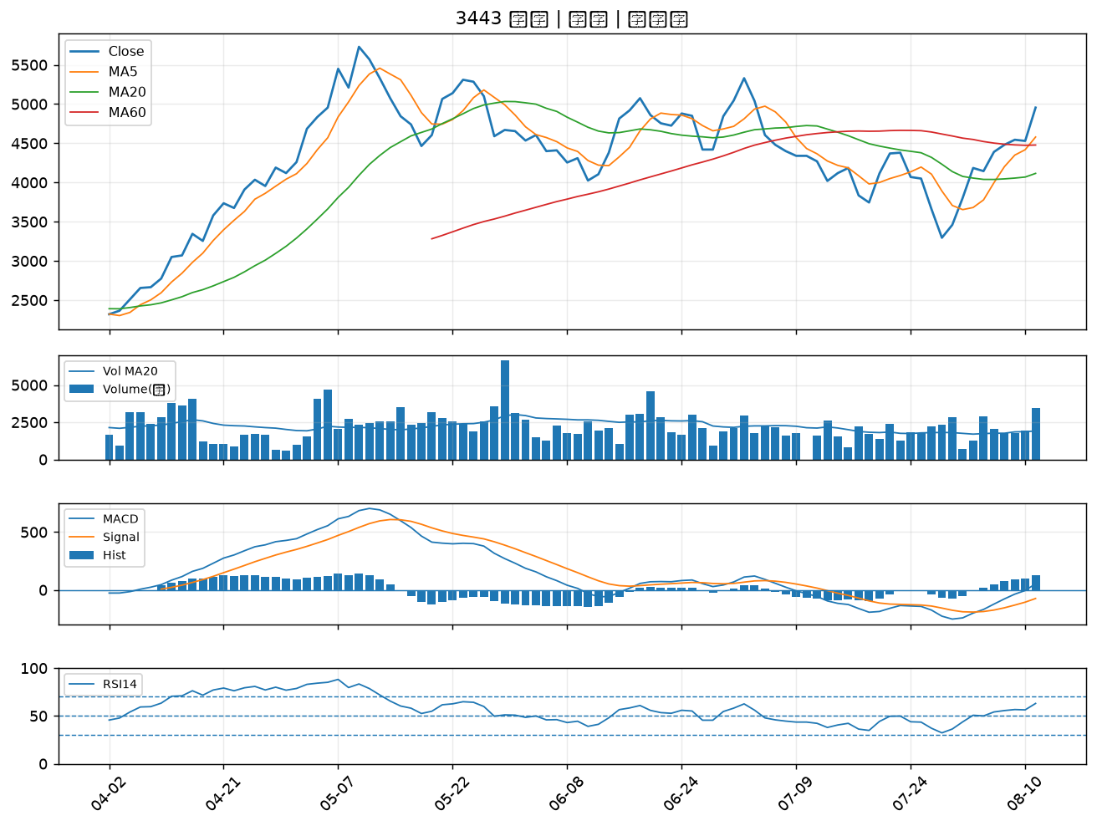

8436 大江｜B級
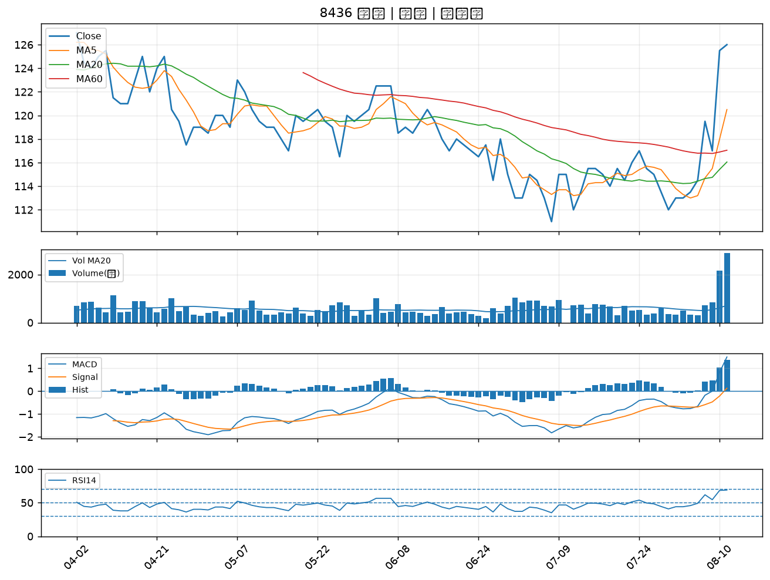

8112 至上｜B級
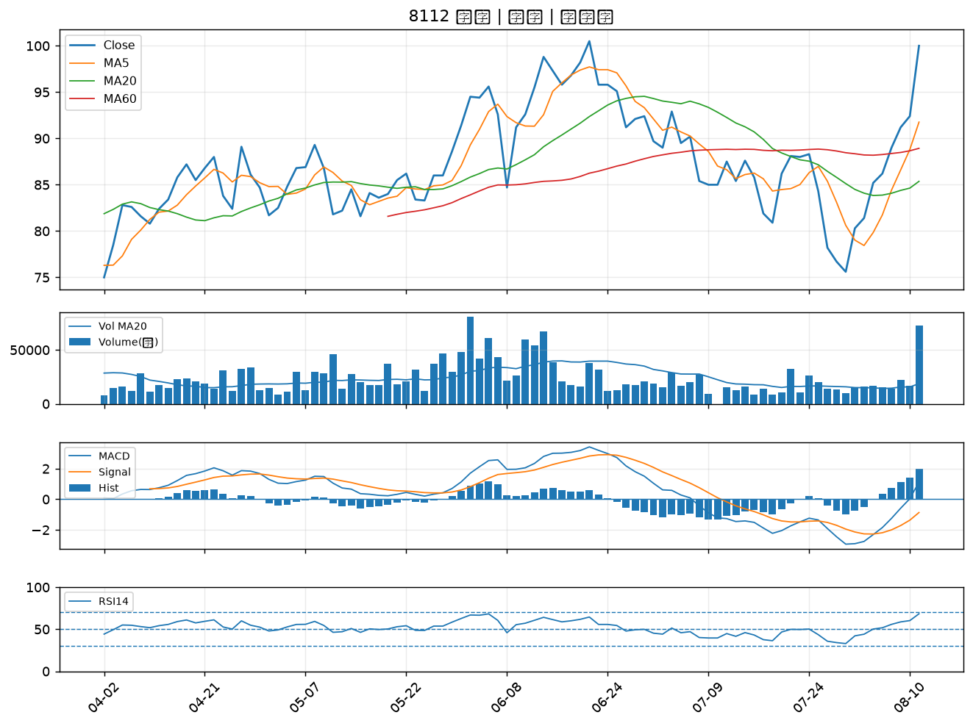

3652 精聯｜B級
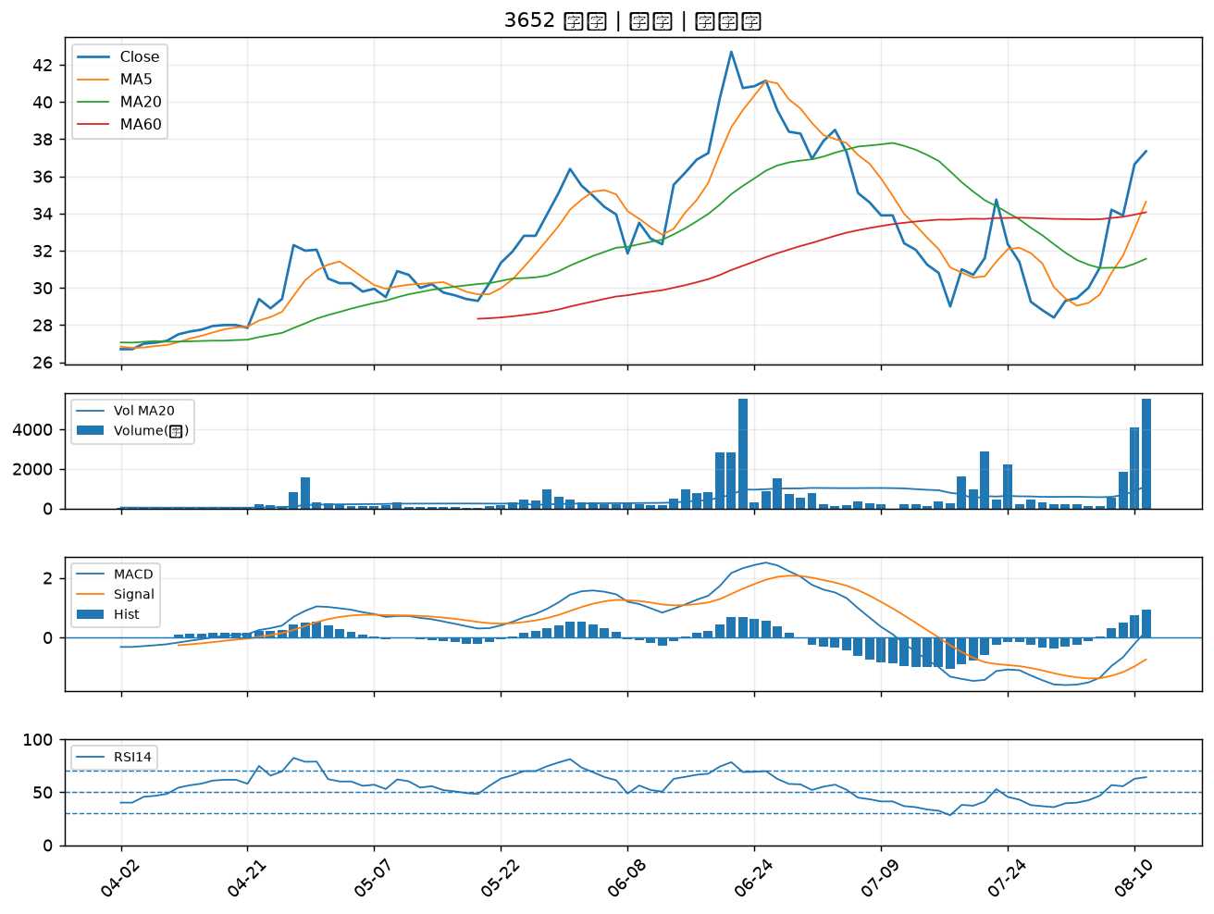

2392 正崴｜B級
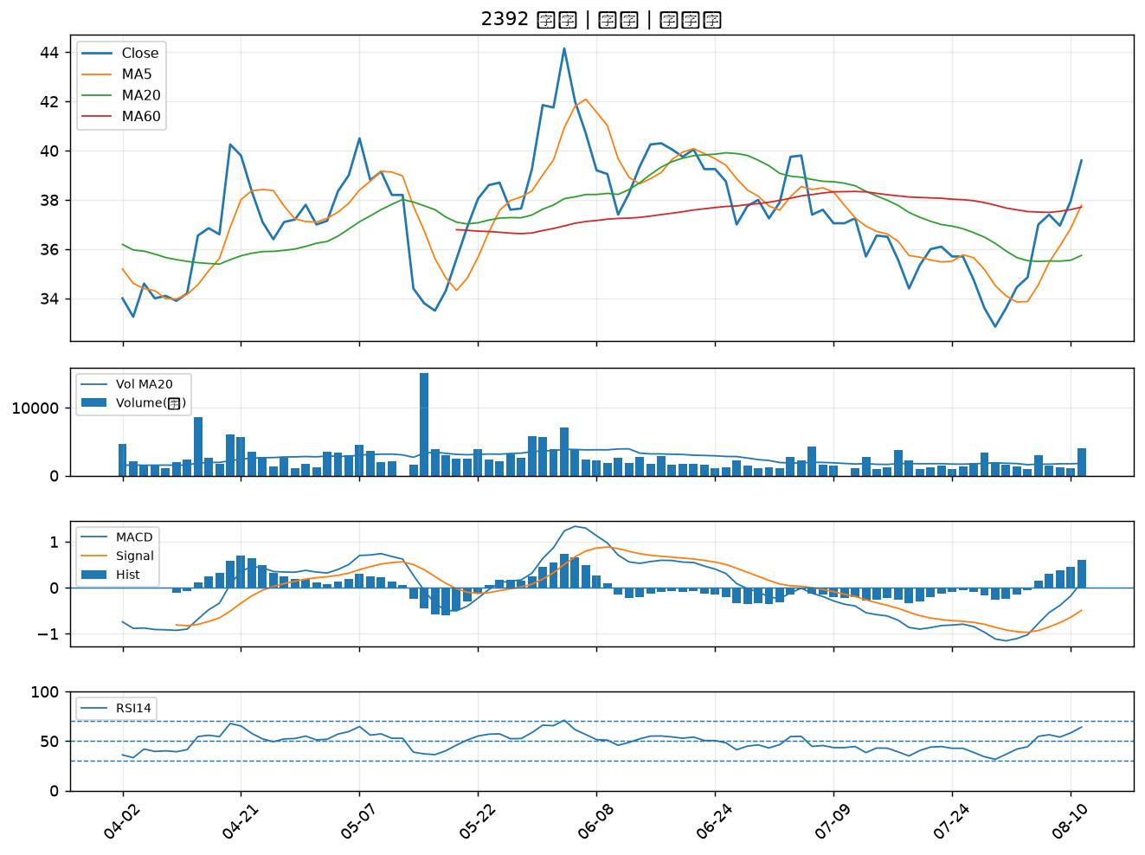

2030 彰源｜B級
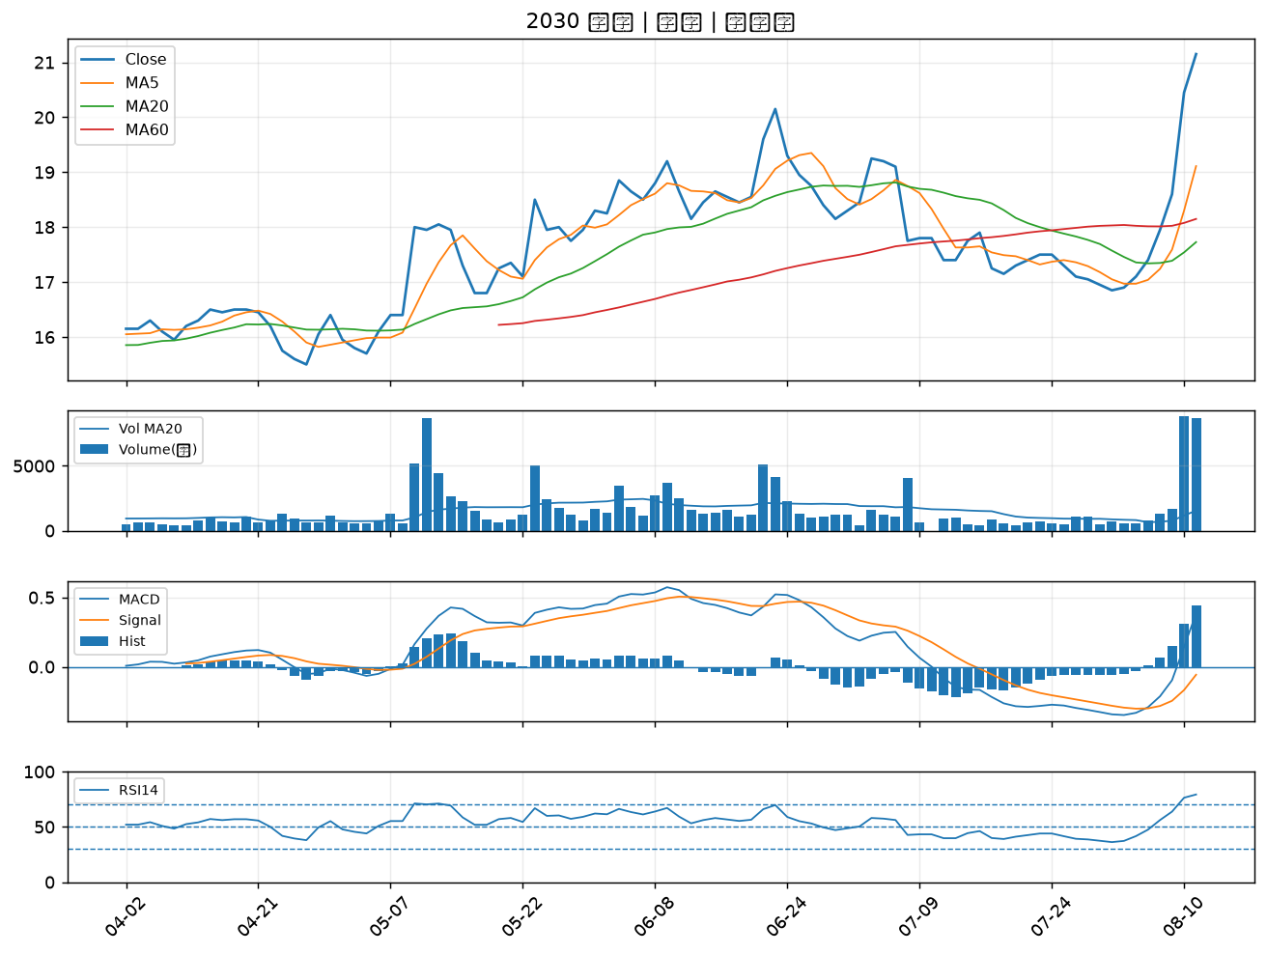

6152 百一｜B級
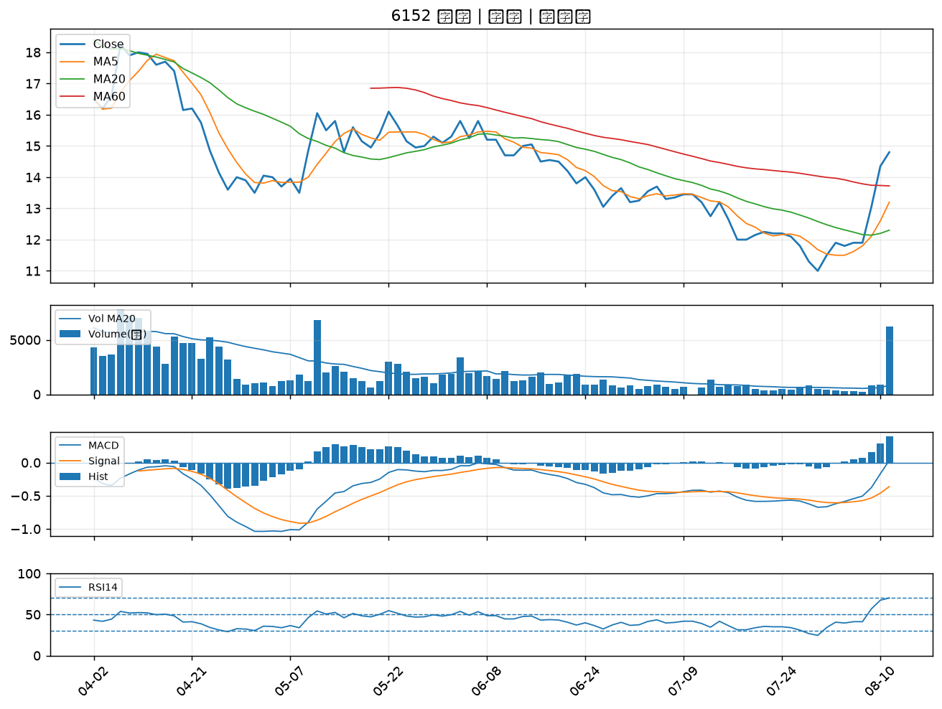

2025 千興｜B級
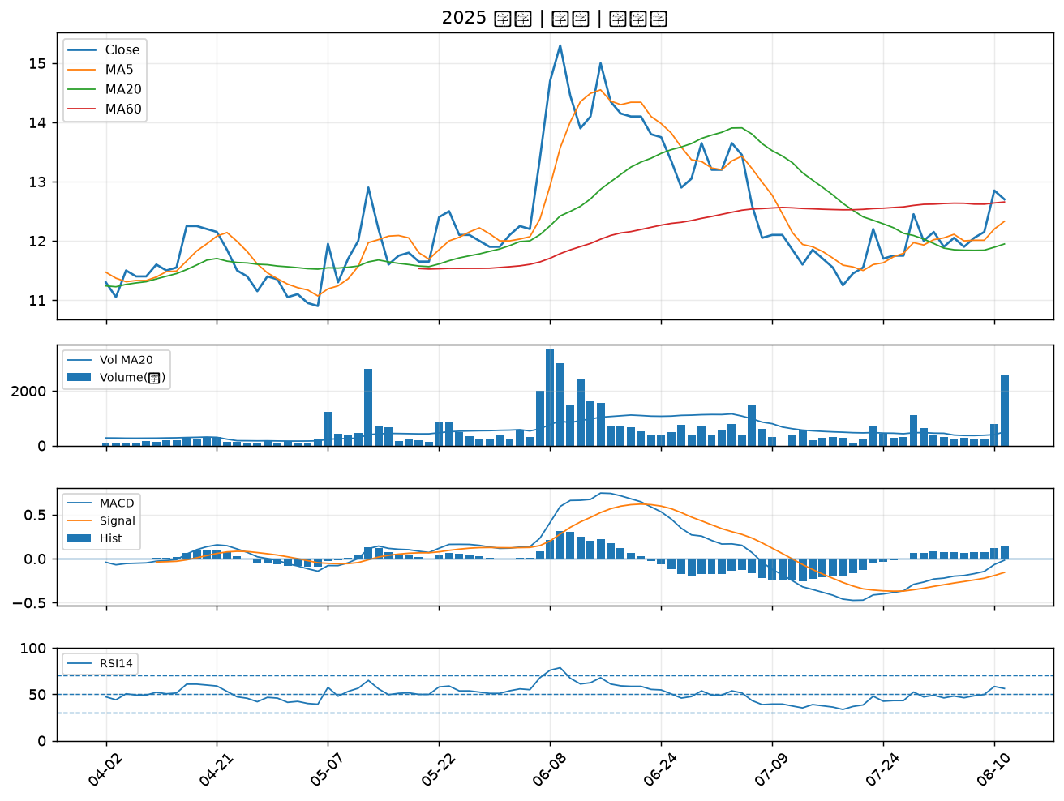

1717 長興｜B級
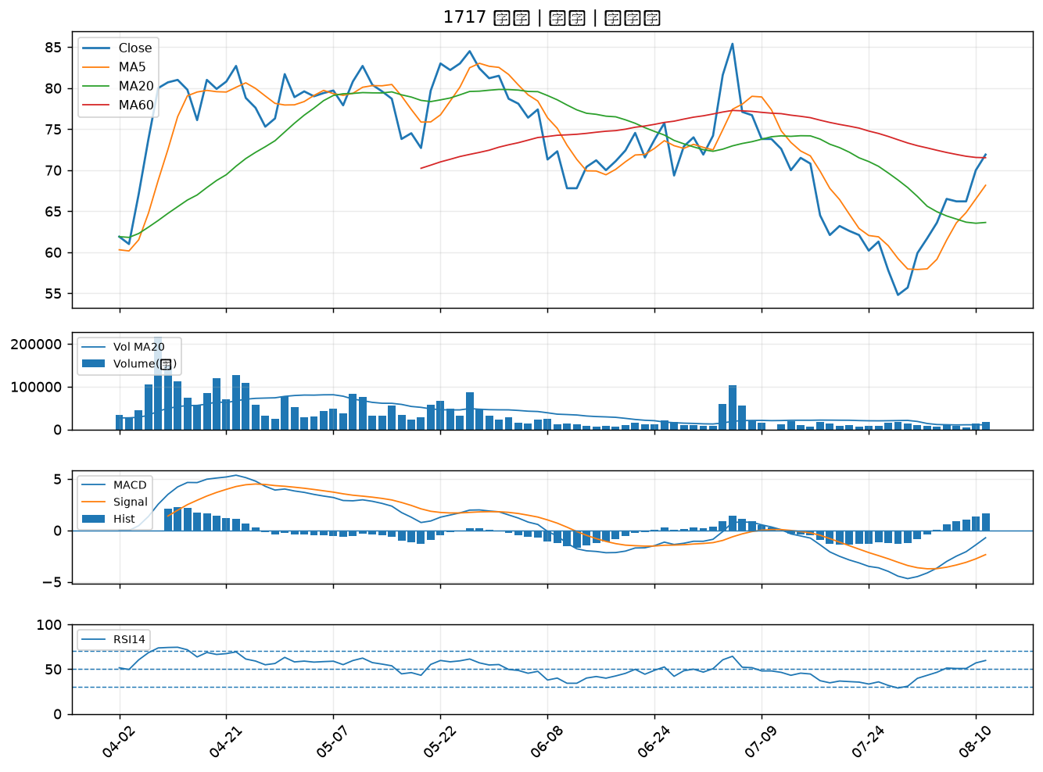

2383 台光電｜B級
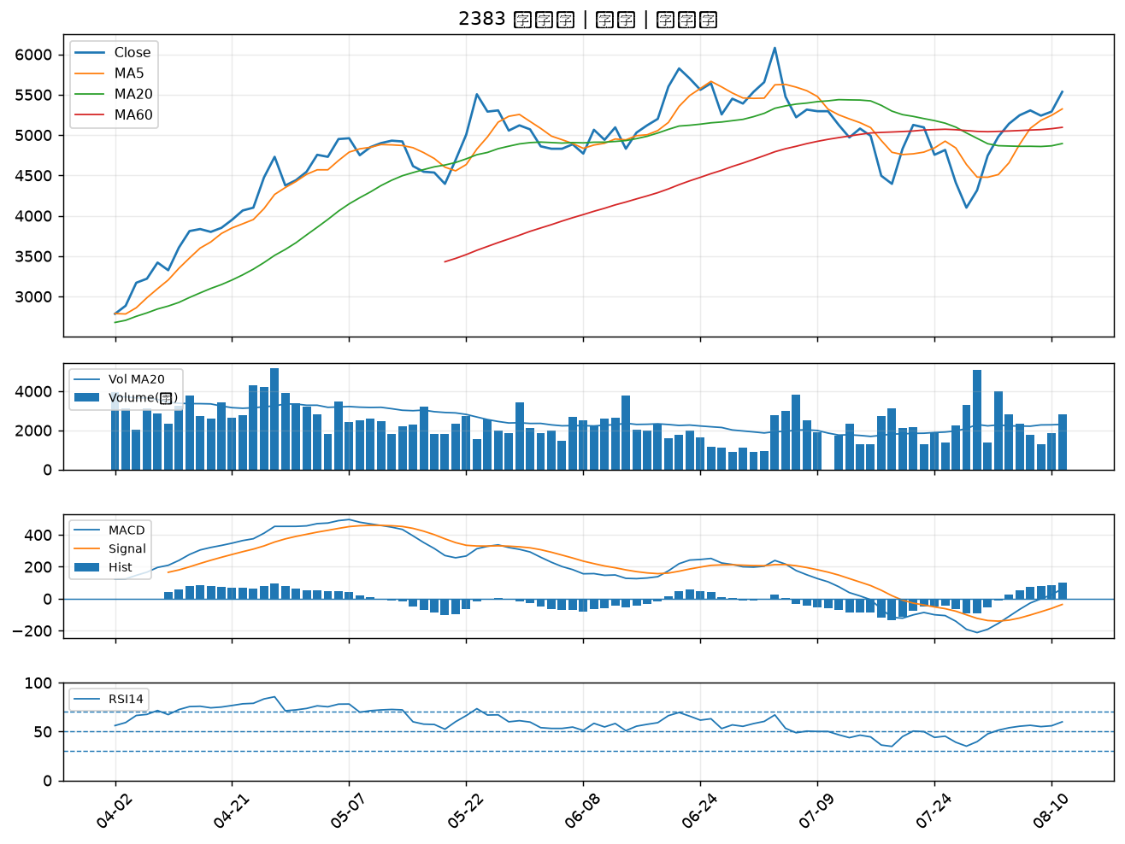

6108 競國｜B級
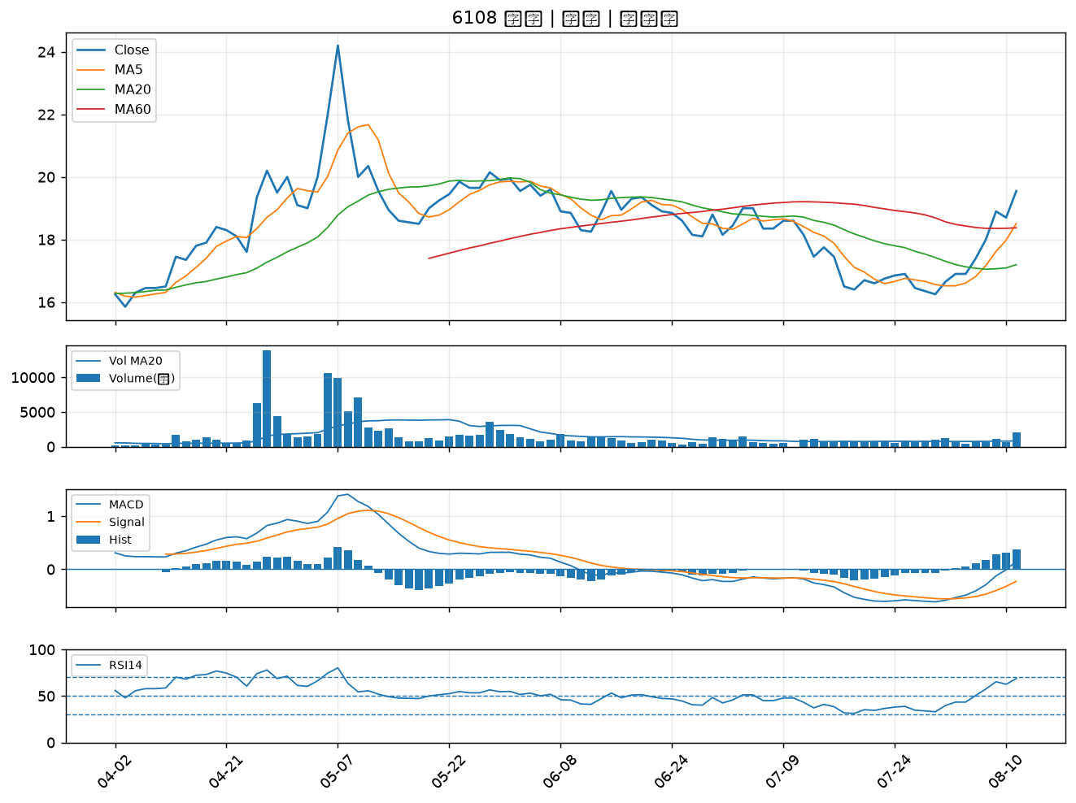

2002 中鋼｜B級
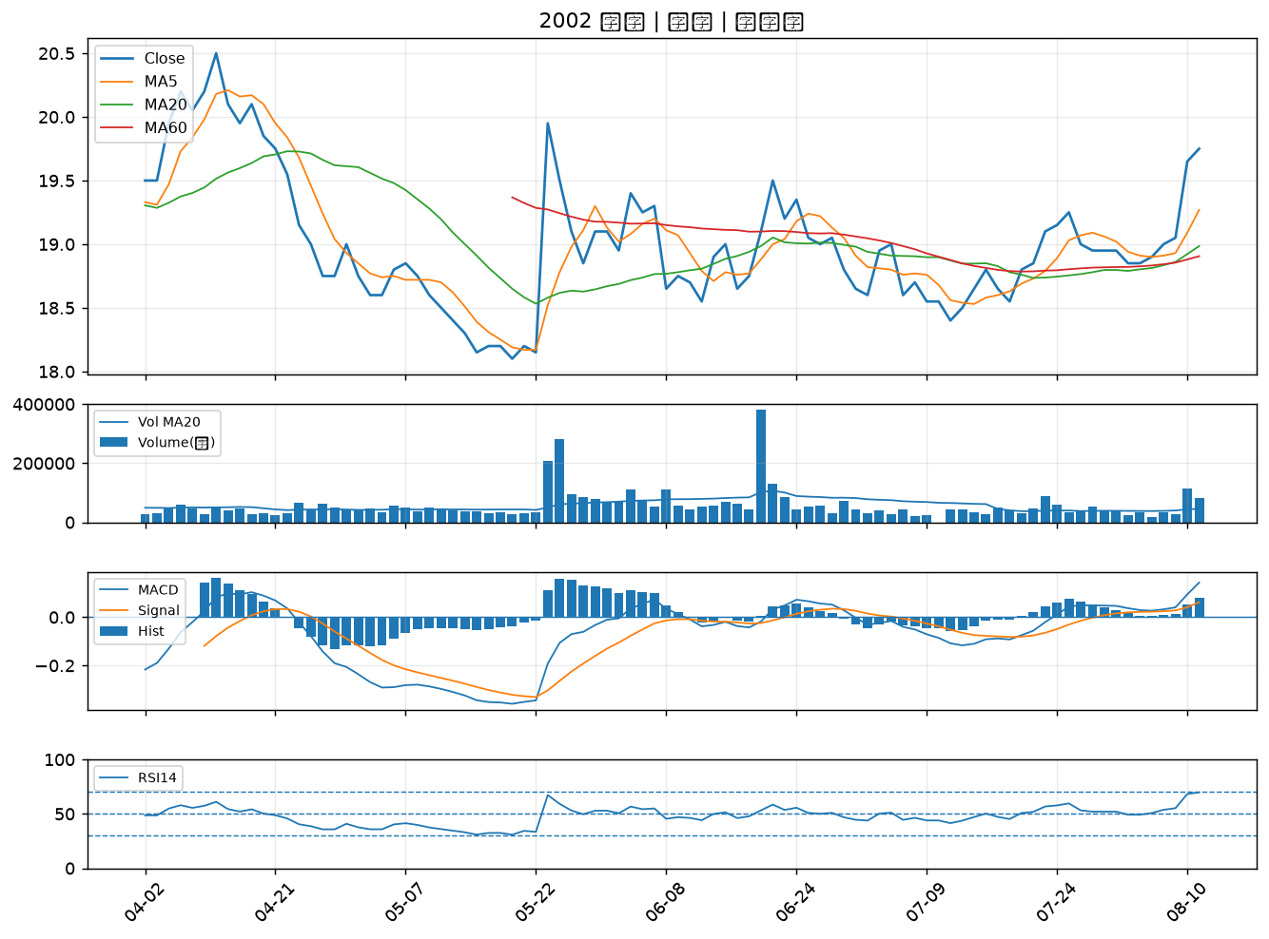

4979 華星光｜B級
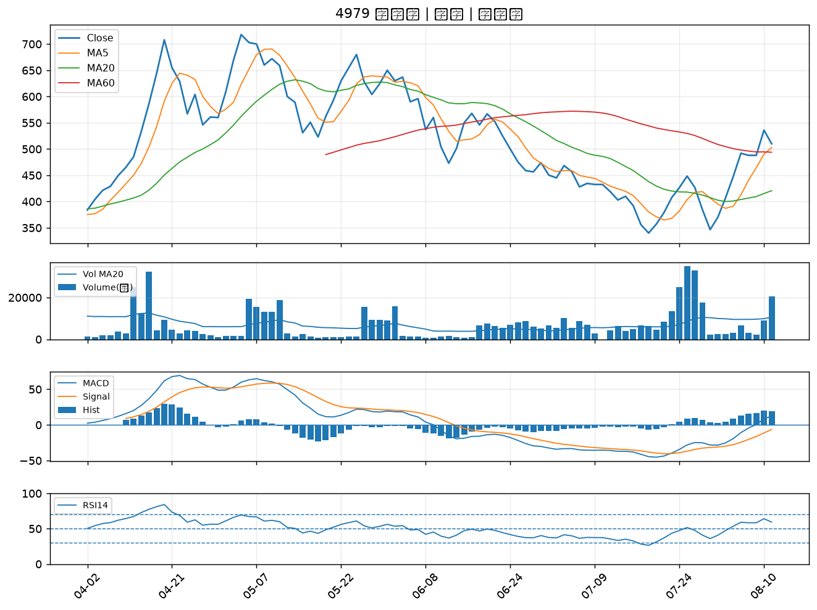

4991 環宇-KY｜B級
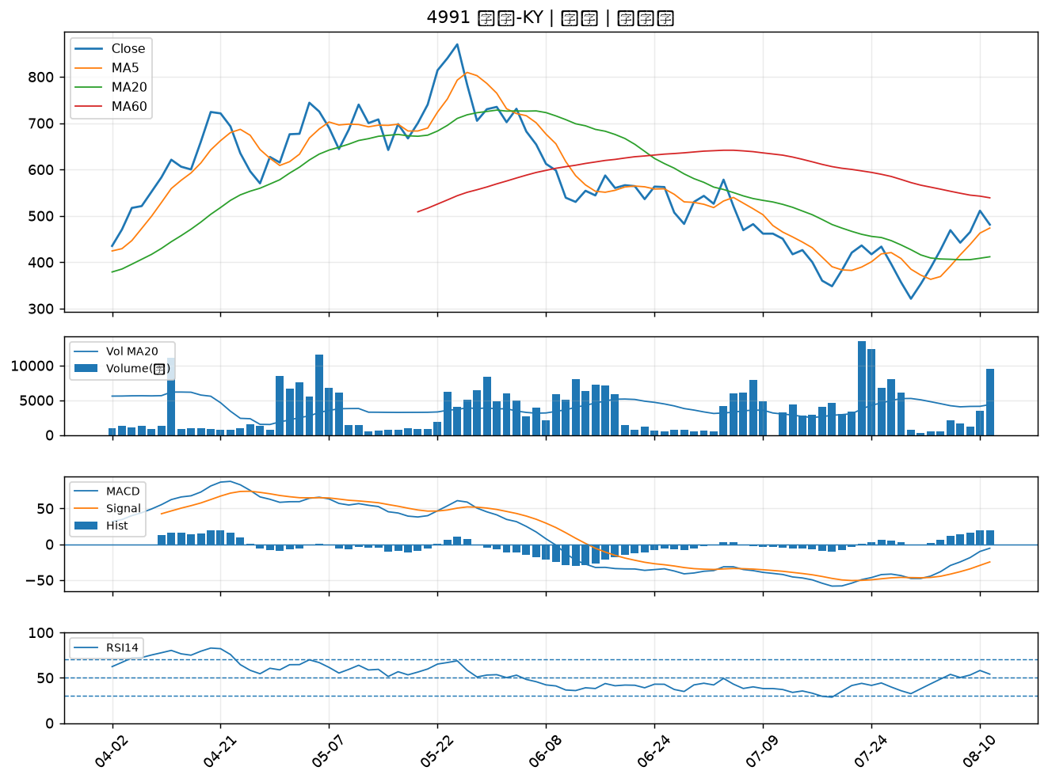

9934 成霖｜B級
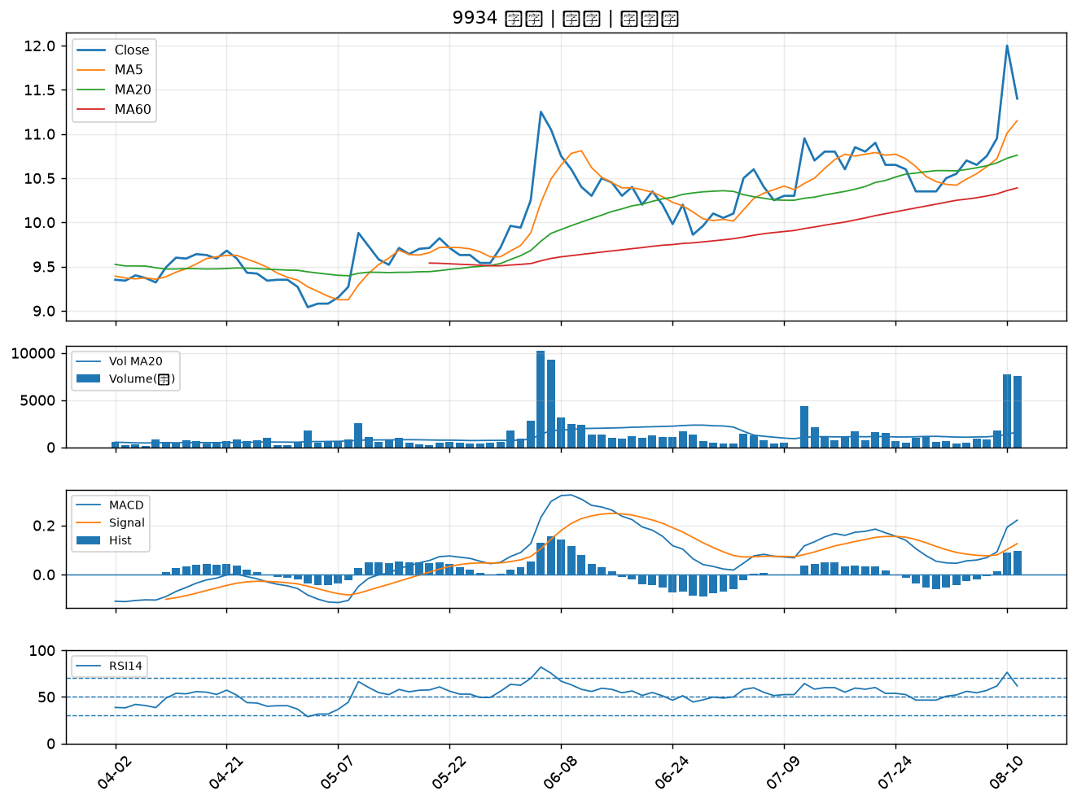

1605 華新｜B級
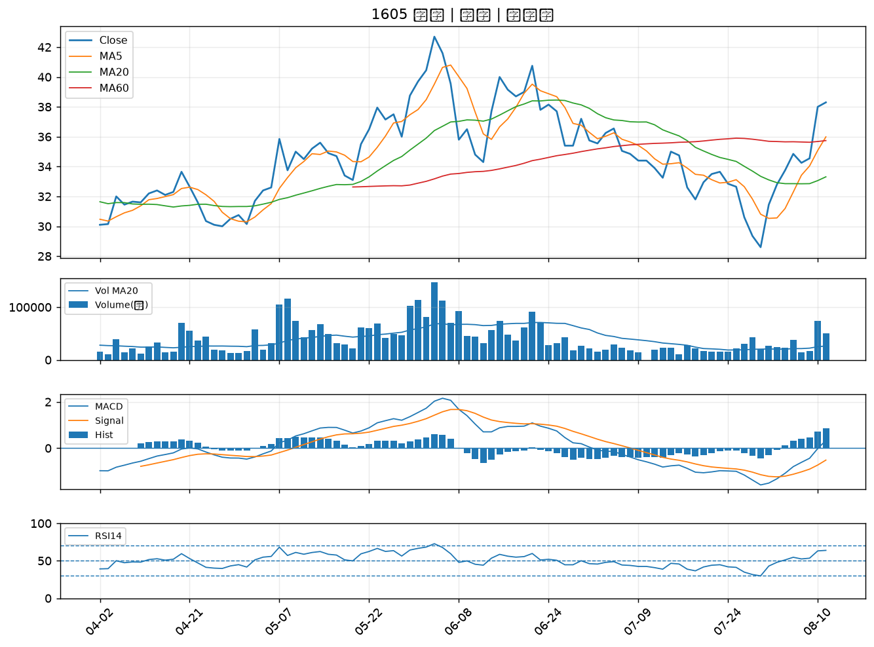

2464 盟立｜B級
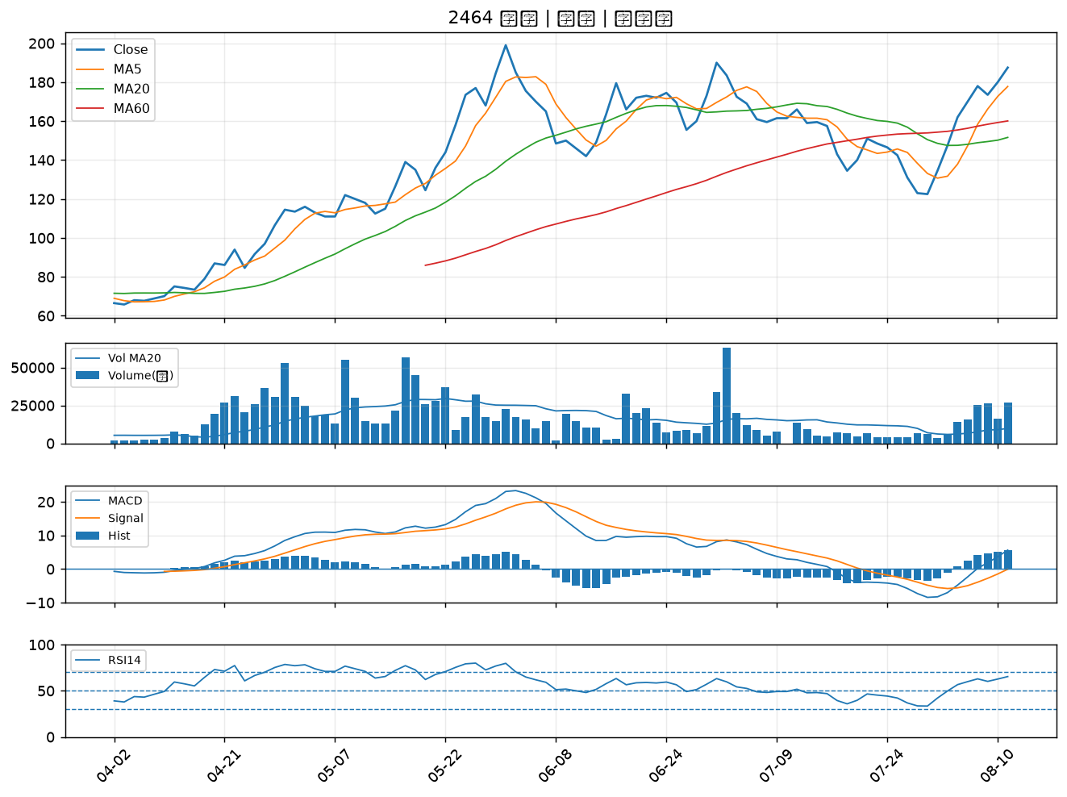

2603 長榮｜B級
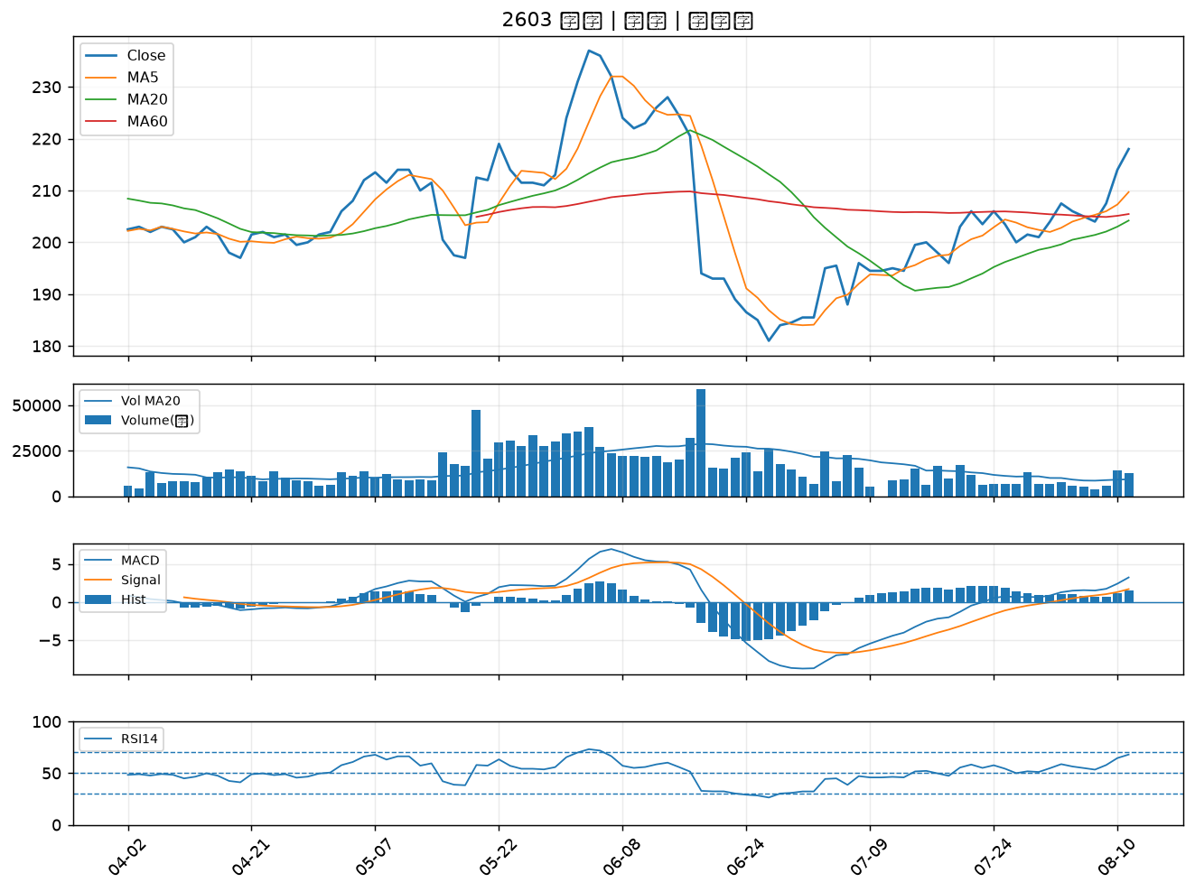

4938 和碩｜B級
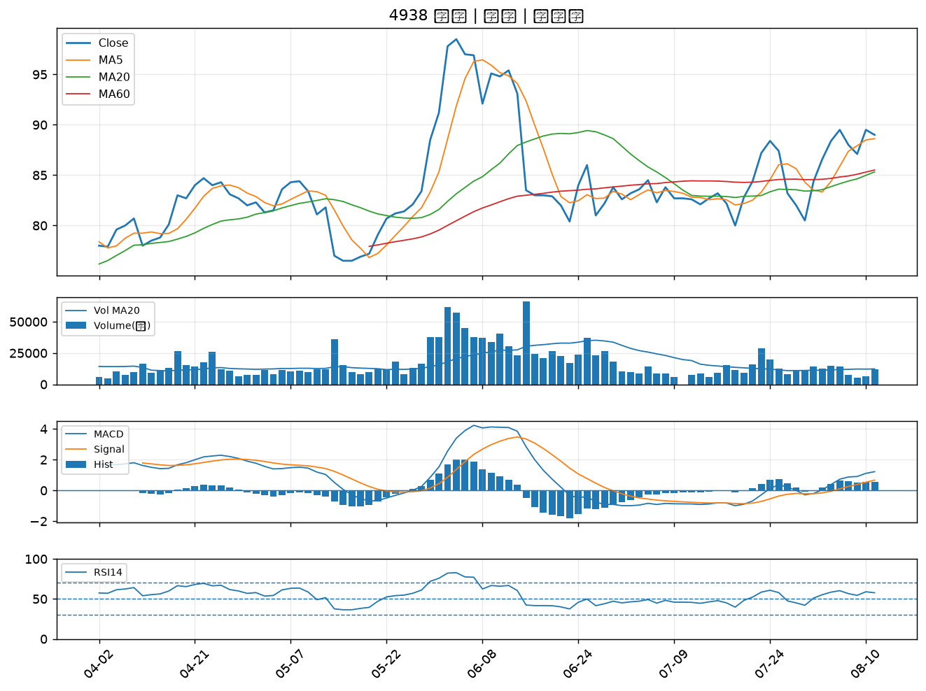

6533 晶心科｜B級
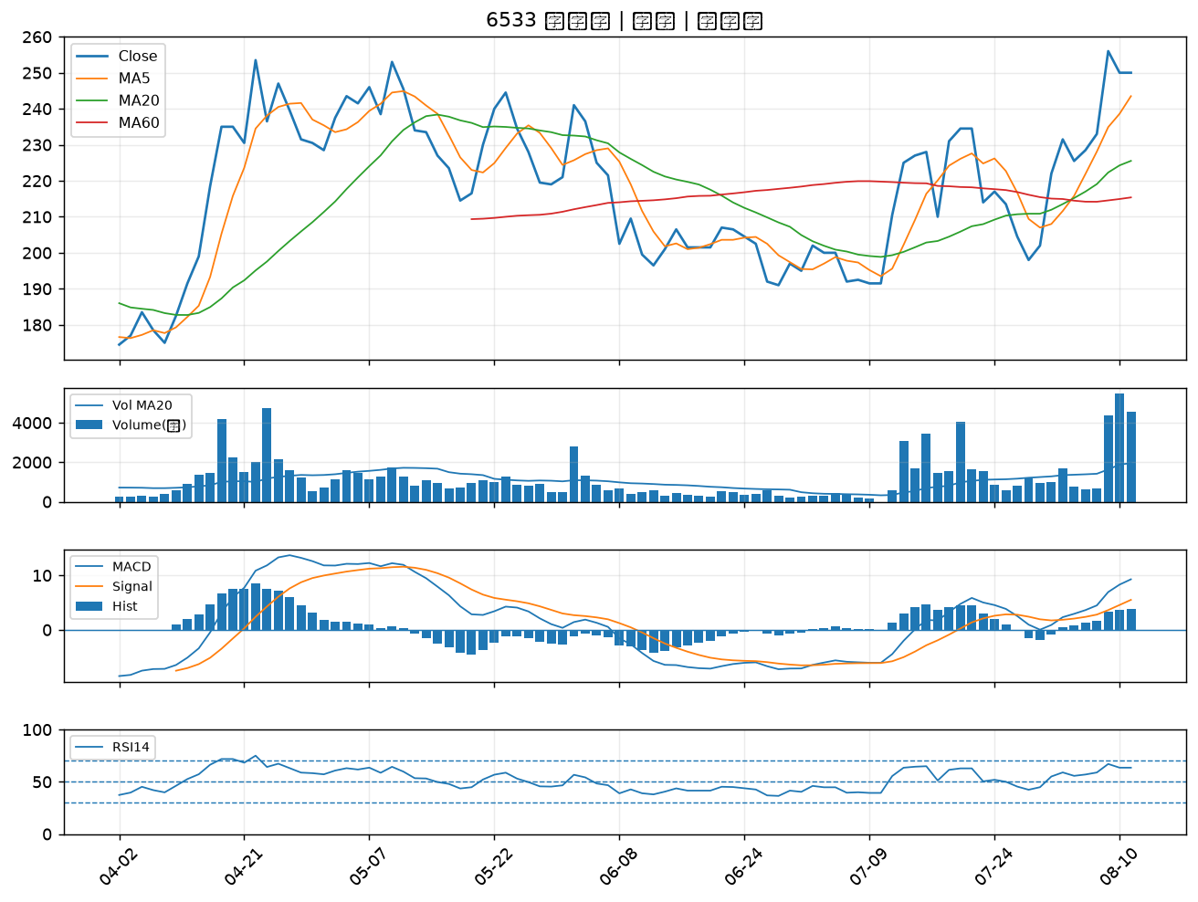

3490 單井｜B級
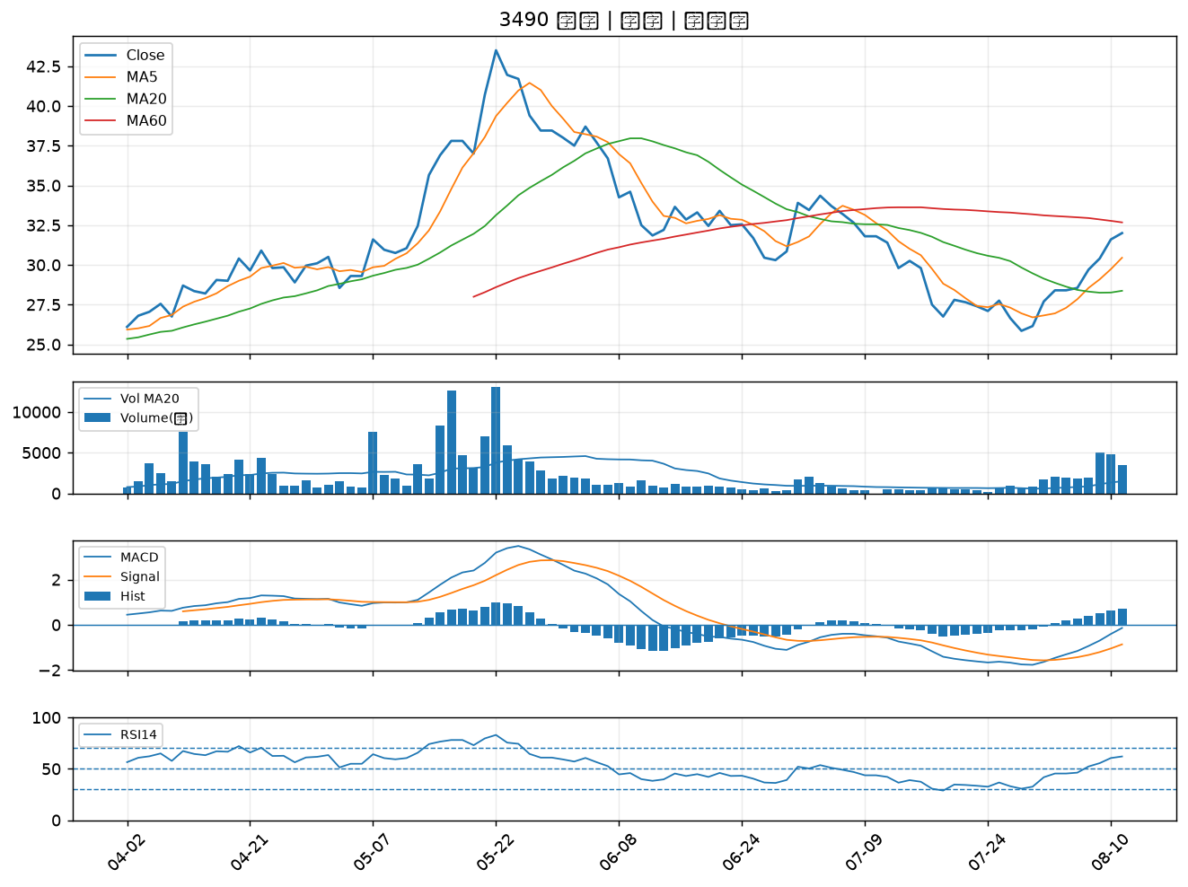

1319 東陽｜B級
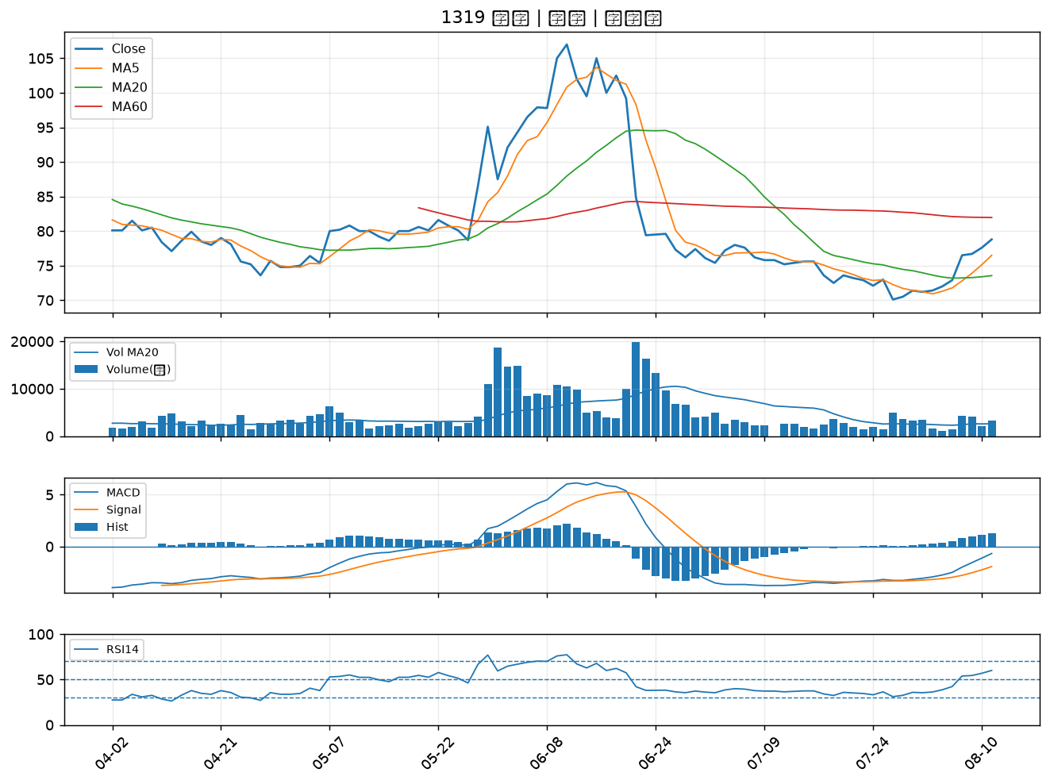

3234 光環｜B級
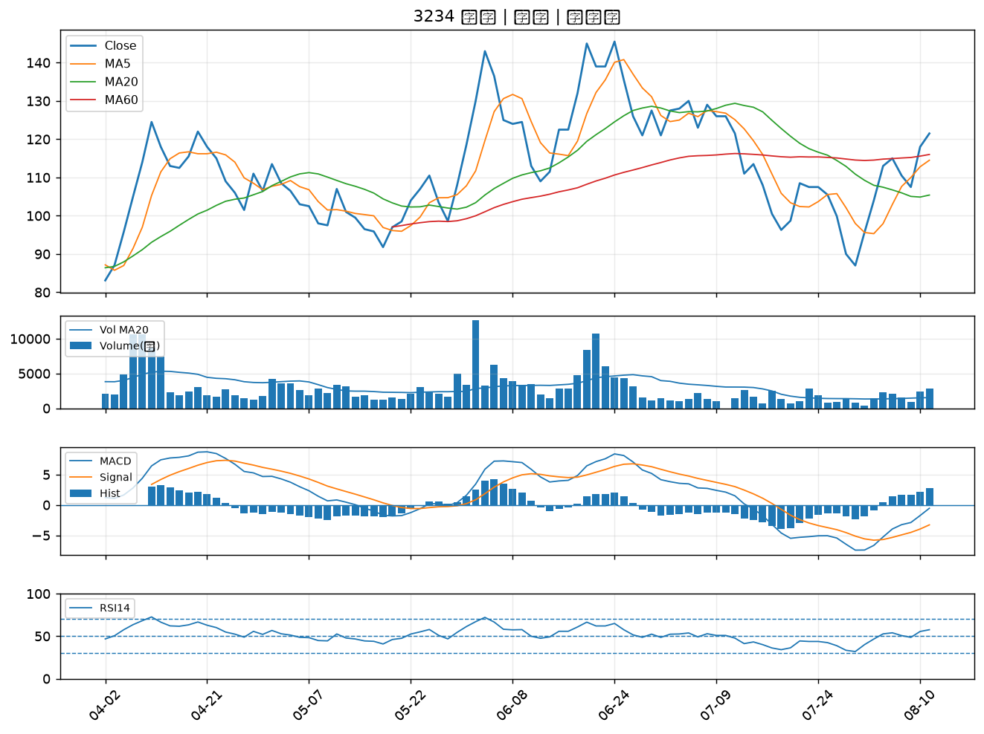

2915 潤泰全｜B級
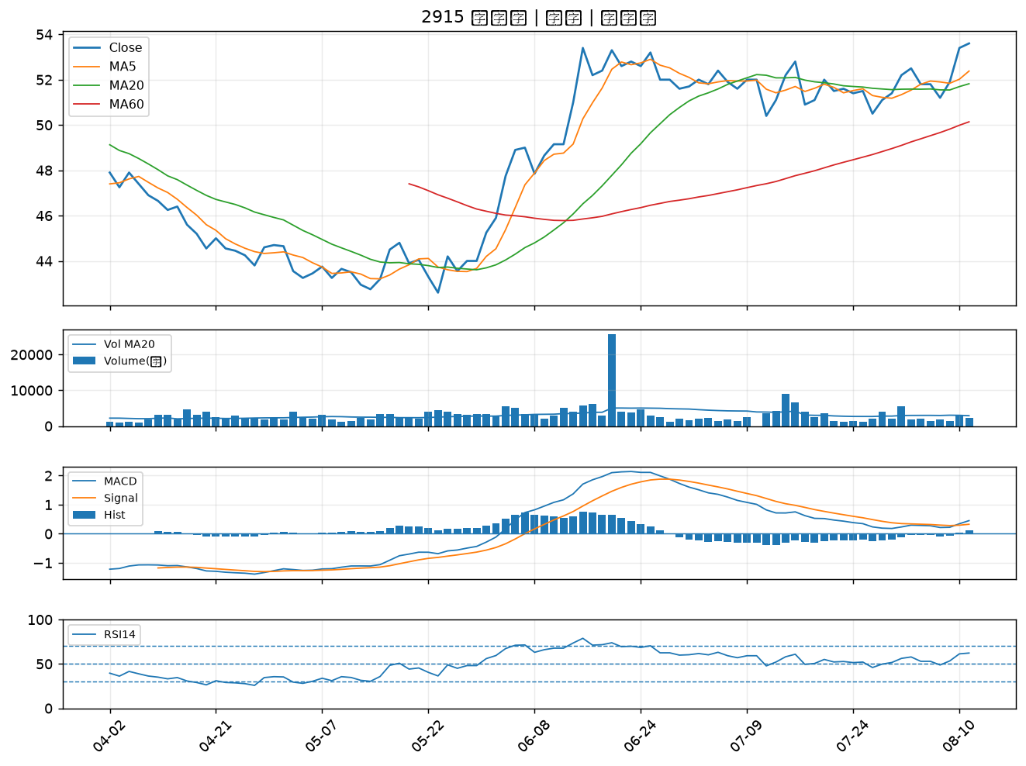

1608 華榮｜B級

